Consulta de bolsa
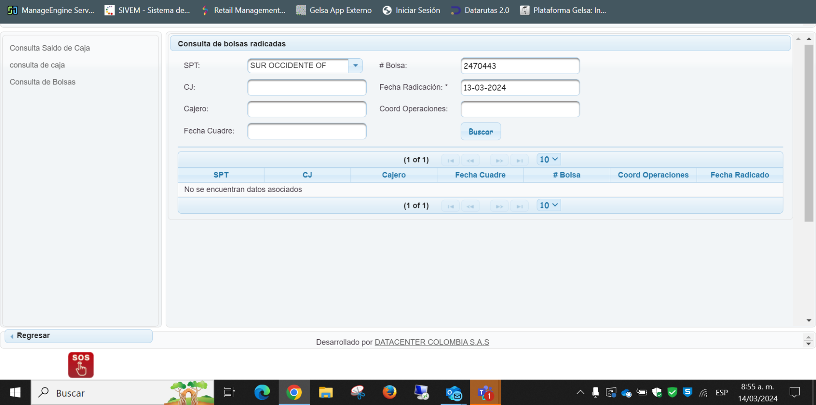

FRACCIONES PERDIDAS
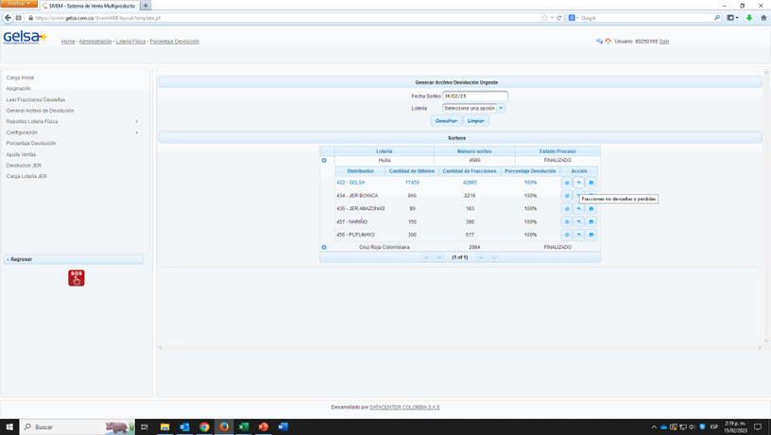

 | Observaciones
 | Este reporte solo aplica para sorteos que no se hayan cerrado
 | Para poder entrar al reporte, se debe ingresar por Porcentaje devolución - Acción
 | El reporte debe incluir filtros para los campos: Número billte, Oficina, Ubicación
 | Este reporte se debe poder descargar en Excel y PDF.

CONSOLIDADO!A1

GENERAR PREMIOS
TxT ARCCHIVOS DE PREMIOS VIRTUALES PAGADOS

LOTERÍA DEL TOLIMA | LOTERÍA DE CUNDINAMARCA
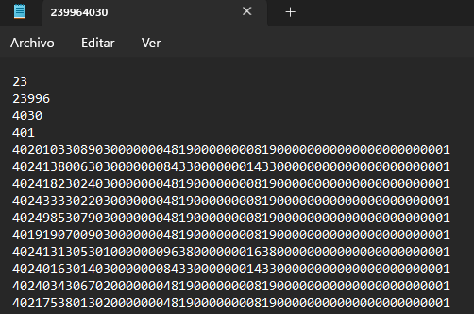
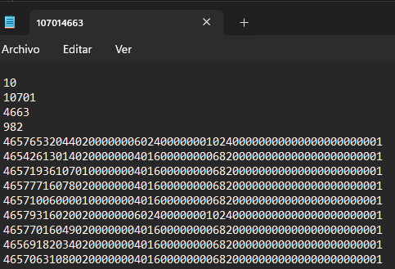

 |  |  |  | EJ.
 |  |  | 10 | CODIGO SUPER SALUD
 |  |  | 10701 | CODIGO DISTRIBUIDOR
 |  |  | 4663 | NUMERO DEL SORTEO
 |  |  | 982 | CANTIDAD DE PREMIOS
 |  |  | LINEA 5 | LA QUINTA LINEA CORRESPONDE A LA ESTRUCTURA DE LA LOTERIA

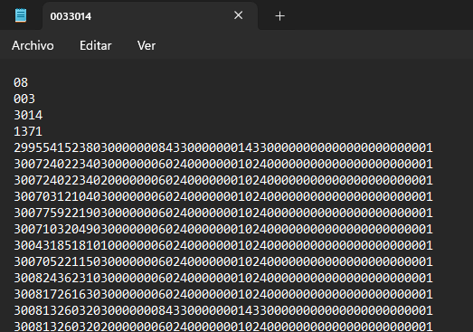
LOTERÍA HUILA |  | LOTERÍA CRUZ ROJA
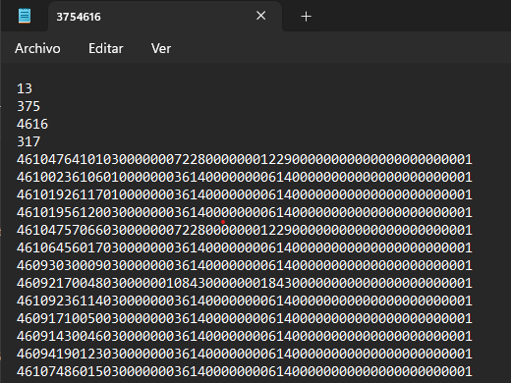

LOTERÍA META |  | LOTERÍA DE MANIZALES |  | LOTERÍA DE VALLE
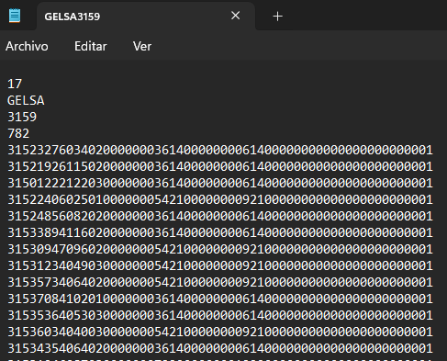
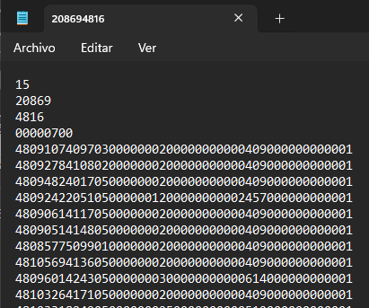
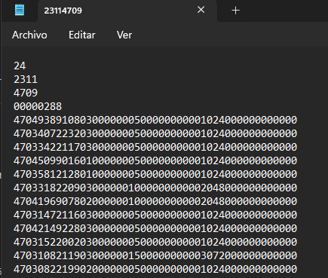

LOTERÍA DE BOGOTA |  | LOTERIA DE QUINDIO
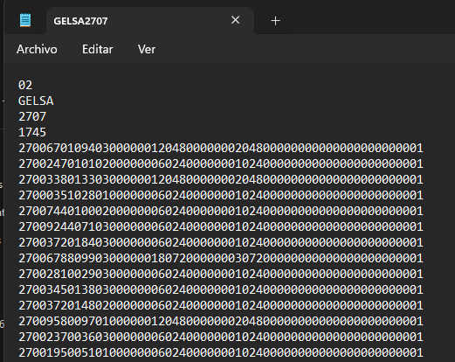
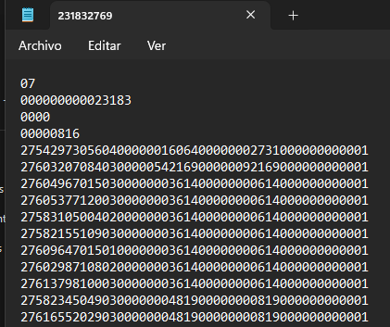

LOTERÍA DE SANTANDER |  | LOTERÍA DE MEDELLIN |  |  | LOTERÍA DE RISARALDA
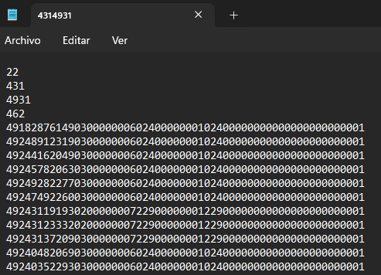
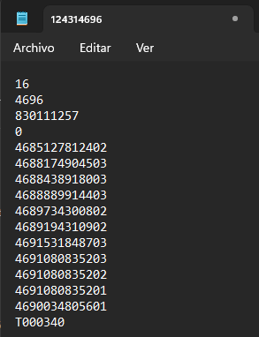
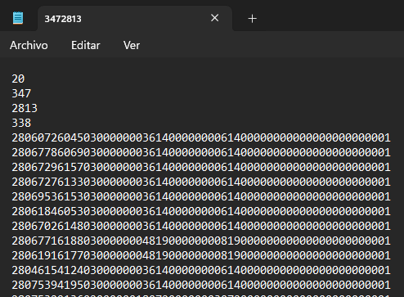

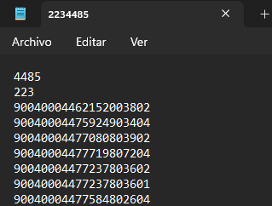
LOTERIA DE BOYACA
 |  | LOTERIA DEL CAUCA
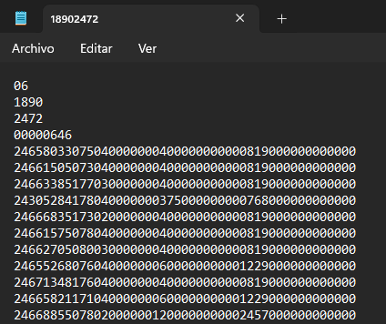

LOTERÍA EXTRA DE COLOMBIA
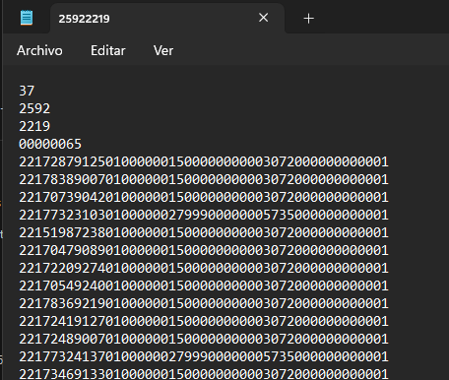

Observaciones:
Se requier filtros adicionales correspondiente a: aliados de gelsa, numero de sorteo realizado Un chec box con los siguentes items: premios, promocional
este informe baja en archivos tipo TXT es necesario que se pueda bajar en archivos tipo Excel

CONSOLIDADO!A1

CAMPOS DINAMICOS
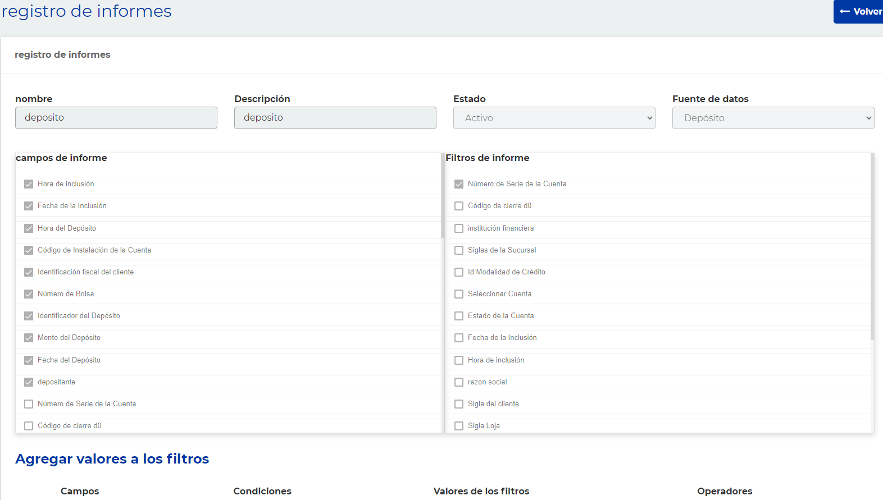
CAMPOS DINAMICOS |  |  |  |  |  |  |  |  |  |  |  |  |  |  |  |  |  |  |  |  |  |  |  |  |  | PREMIOS - PAGOS
CODIGO PRODUCTO | FECHA TX | HORA TX | CODIGO VENDEDOR | CEDULA ASESORA | NOMBRE VENDEDOR | CODIGO DE ARRIENDO | TERMINAL | ZONA | SPT | MUNICIPO | VALOR | VALOR SIN IVA | ESTADO TX | ID TX | CODIGO AUTORIZACIÓN | REFERENCIA | RNN | PIN | CODIGO DE SEGURIDAD | CORREO DEL CLIENTE | DOCUMENTO CLIENTE | NOMBRE CLIENTE | SUB PRODUCTO | COMPROBANTE INGRESO | AGENCIA | CODIGO PRDUCTO | FECHA TX | HORA TX | CODIGO VENDEDOR | CEDULA ASESORA | NOMBRE | CODIGO DE ARRIENDO | TERMINAL | SPT | MUNICIPO | VALOR | VALOR SIN IVA | ESTADO TX | ID TX | CJ | CAJA | COMPROBANTE | FECHA COMPROBANTE | USUARIO | NOMBRE USUARIO | EMISIÓN (APLICA PARA RASPATODO) | PAGUE (APLICA PARA BALOTO) | SERIE1 | SERIE 2 | CODIGO BARRAS (LOTERÍAS-PROMOCIONALES-OTROS DISTRIBUIDORES) | CODIGO DE SEGURIDAD | PIN

CONSOLIDADO!A1
PROPUESTA DEL PROCESO FINANCIERO Y CONTABLE

De otra parte, como lo conversamos en la reunión presencial que realizamos, desde el área financiera queremos proponer el diseño de un reporte dinámico que permita obtener de manera rápida el detalle requerido, sin necesidad de sobrecargar la base de datos, el aliado Brinks lo tiene implementado para el manejo de puntos y recursos; respetuosamente nos permitimos poner en consideración el modelo:

1. En la pantalla superior se mostraría los filtros de producto- rangos de fecha de consulta –
2. Los campos del informe corresponden al universo de información que se encuentran en las diferentes tablas de la base de datos
3. El usuario selecciona los campos que le interesa generar
4. Ejecuta el informe
5. El usuario al seleccionar los campos que necesita evita generar consultas innecesarias en la base de datos, esto teniendo en cuenta que para financiera todos los analistas realizar esta actividad a diario sobre todos los productos más de 700; si los analistas no filtran los campos que requirieren posiblemente la base de datos se torne lenta generando encolamientos.
6. A continuación, les comparto una imagen del reporte dinámico que maneja Brinks:

JUEGO NO LIQUIDADO
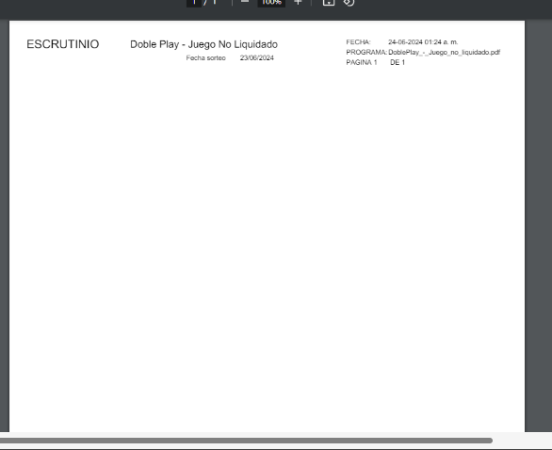
VENDEDOR | LOQUI Nro | USUARIO | NOMBRE | COLILLAS | VENTA BRUTA | VENTA NETA

Se realiza doble reporte: el primero cuando se selecciona la opción de imprimir sale la primera plantilla con los datos mencionados, posteriormente en la segunda liquidación se da clic en el boton de imprimir doble play y en informe saldra en blanco. En dado caso qeu el segundo reporte salga con información quiere decir que esta mal el reporte

CONSOLIDADO!A1 | Adjunto 3 imagenes

Paso 1 | Ingreso y registro de la informaciín para liquidar

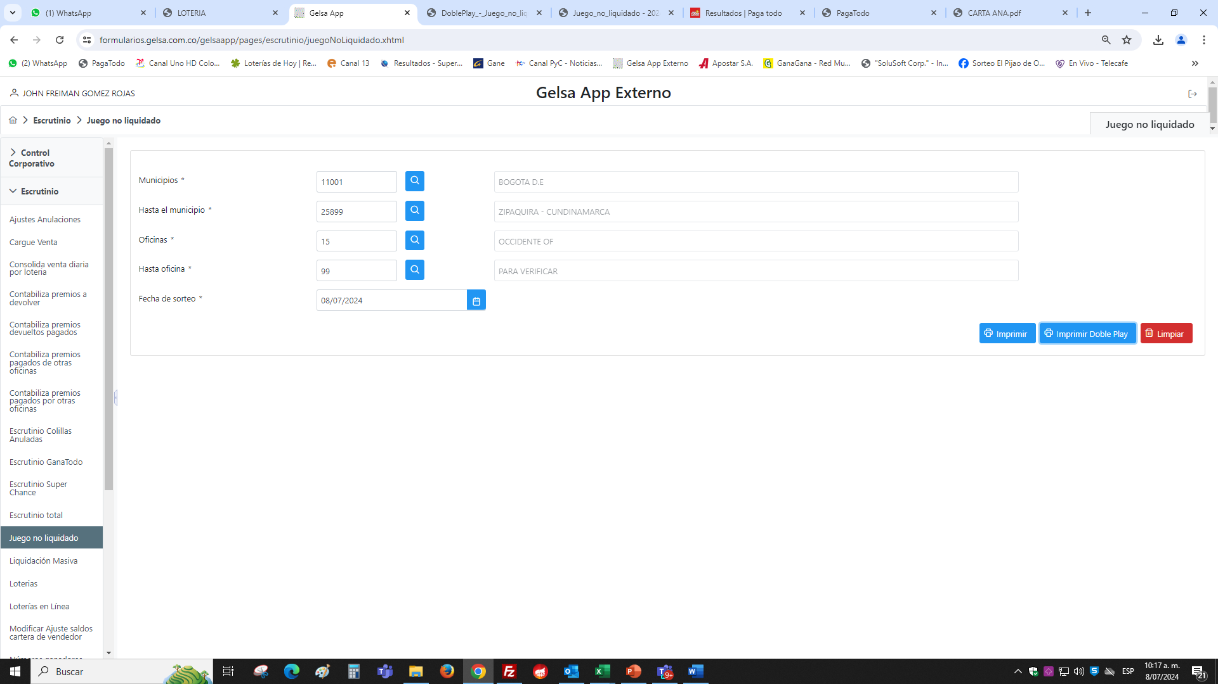

Paso 2 | Una vez se consulta se le da en el botón Imprimir, el cual arroja este PDF con la información relacionada

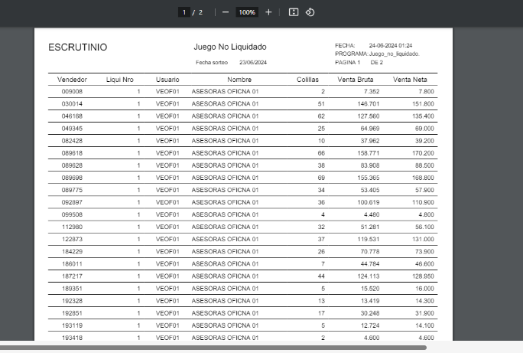

Paso 3 | Posteriormente el Coordinador le da clic en el botón imprimir doble play arrojara el siguiente PDF sin datos

TOTAL DE PREMIOS
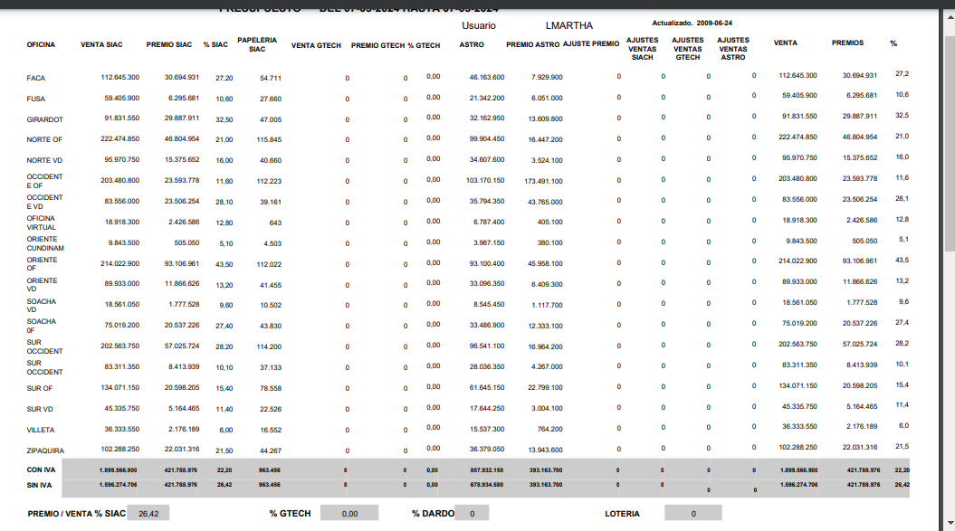

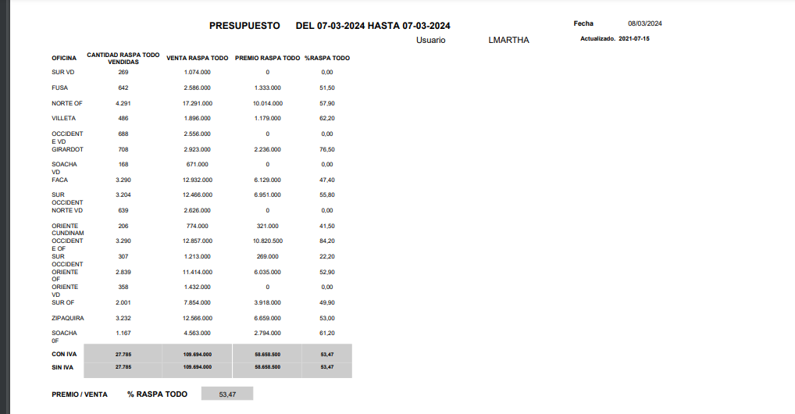

CONSOLIDADO!A1

